상품제안서
국산 세도나X클리오니들3색(0.7mm)(독일잉크/초초저점도) | 상품코드: S36538

 |  |  |  |  |  |  | 02-713-8555 | www.synergygift.co.kr
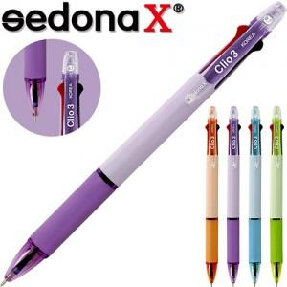

【상세/제작정보】 | <p><span style="font-size: 14pt;">※ 운임비 별도 발생 됩니다.</span></p>

【인쇄/포장옵션】 | 실크 / OPP(비닐)

【공급단가】 | 수량 | 300~ | 1,000~ | 3,000~ | 10,000~ | 30,000~
*VAT별도 | 오렌지 | 490원 | 454원 | 425원 | 411원 | 404원
 | 블루 | 490원 | 454원 | 425원 | 411원 | 404원
 | 그린 | 490원 | 454원 | 425원 | 411원 | 404원
 | 퍼플 | 490원 | 454원 | 425원 | 411원 | 404원

【상품 URL】 | https://www.synergygift.co.kr:443/src/goods_detail.php?gdno=36538

